20260127_2章
2章 人工知能をめぐる動向

1 | 以下の文章を読み、空欄に当てはまる言葉の組み合わせとして、最も適切なものを1つ選べ。

 | 迷路をコンピュータに理解できる構造で表現する方法の1つに（ア）がある。これは枝分かれする木のような構造をしており、それぞれの枝が条件の異なる場合分けに対応している。これは、場合分け（枝）を追って行けばいつか目的の条件に合致するものが見つかるという単純な考えを基礎にしている。枝を探索する方法には（イ）と（ウ）があり、（イ）であれば最短距離でゴールにたどり着く解を必ず見つけることができるが、探索中にメモリ不足となる可能性がある。一方、（ウ）では、探索に大量のメモリを必要としないが、解が見つかったとしても最短距離でゴールにたどり着く解とは限らない。

 | ① | （ア）検索木 （イ）深さ優先探索 （ウ）幅優先探索
 | ② | （ア）検索木 （イ）幅優先探索 （ウ）深さ優先探索
 | ③ | （ア）探索木 （イ）深さ優先探索 （ウ）幅優先探索
 | ④ | （ア）探索木 （イ）幅優先探索 （ウ）深さ優先探索

 | <回答欄> |  | <解説メモ>

2 | 下図のような木構造で表された迷路において、スタート（S）からゴール（G）までたどり着くパスを探索する場合、最も適切なものを1つ選べ。
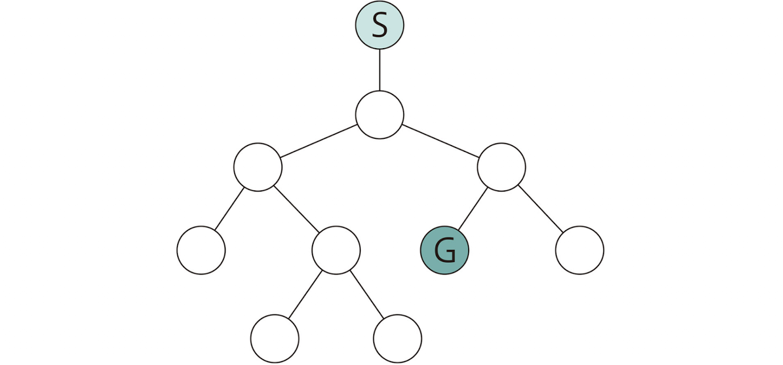

 | ① | 幅優先探索で3回
 | ② | 深さ優先探索で3回
 | ③ | 幅優先探索で4回
 | ④ | 深さ優先探索で4回

 | <回答欄> |  | <解説メモ>

3 | 以下の文章を読み、空欄に最もよく当てはまるものを1つ選べ。

 | ボードゲームをコンピュータで解く基本は探索である。 代表的なボードゲームでは探索の組み合わせの数は（ ）の順に大きくなるが、 その組み合わせは天文学的な数であるため、事実上全てを探索することはできない。

 | ① | オセロ ＜ チェス ＜ 将棋 ＜ 囲碁
 | ② | オセロ ＜ 囲碁 ＜ 将棋 ＜ チェス
 | ③ | オセロ ＜ 将棋 ＜ チェス ＜ 囲碁
 | ④ | チェス ＜ オセロ ＜ 将棋 ＜ 囲碁

 | <回答欄> |  | <解説メモ>

4 | 探索空間が大きすぎて事実上すべてを探索できないという問題に対処する方法に関する説明として、不適切なものを1つ選べ。

 | ① | ヒューリスティックな知識を利用してコスト計算を行い、コストが高すぎる探索は行わないようにすることで探索効率を上げることができる。
 | ② | ブルートフォース法は、コンピュータが2人の仮想的なプレイヤーを演じて、完全にランダムに手を指し続ける方法でゲームをシミュレーションする方法である。
 | ③ | Mini-Max法はαカット、βカットという枝刈りを行うことで探索効率を上げることができる。
 | ④ | コンピュータが完全にランダムな指し手でゲームを最後までプレイアウトすることを何度も繰り返し、一番勝率が高い手を見つけ出す。

 | <回答欄> |  | <解説メモ>

5 | オンテロジーに関する説明として、不適切なものを1つ選べ。

 | ① | オントロジーは、本来「存在論」という意味の哲学用語であるが、人工知能の用語としてはトム・グルーバーによる「概念化の明示的な仕様」という定義が広く受け入れられている。
 | ② | オントロジーの研究は、エキスパートシステムのための知識ベースの開発と保守にはコストがかかるという問題意識に端を発している。
 | ③ | オントロジーの目的は知識の共有と活用である。そのため、知識を記述するときに用いる「言葉（語彙）」や「その意味」、また、「それらの関係性」を他の人とも共有できるように、明確な約束事（仕様）を体系的に決めておく。

 | ④ | Cyc（サイク）プロジェクトは一般常識を全てデータベース化しようとしたプロジェクトで、ダグラス・レナートにより1984年からスタートし2014年まで30年間続いた。

 | <回答欄> |  | <解説メモ>

